Ausfüllhilfe
Umfrage- & Berechnungstool zur Richtlinie "Treibhausgasreduzierte Tragwerke aus Beton, Stahlbeton oder Spannbeton" des Deutschen Ausschuss für Stahlbeton e.V.

Anleitung zum Ausfüllen des Umfrage- und Berechnungstools

©Jochum/Glock

Willkommen

Liebe Teilnahmerinnen und Teilnahmer der Umfrage,
Liebe Nutzerinnen und Nutzer des Berechnungstools,

zunächst möchten wir, der Deutsche Ausschuss für Stahlbeton e.V. und das Fachgebiet Massivbau & Baukonstruktion der RPTU Kaiserslautern-Landau, Ihnen für die Teilnahme an der Umfrage und die Nutzung dieses Berechnungstools danken.

Auf diesem Tabellenblatt wird Ihnen die Nutzung dieses Berechnungstools sowie dessen Aufbau erläutert. Bei Rückfragen im Zuge der Nutzung wenden Sie sich gerne an: |  |  | dafstb-praxisumfrage@bauing.rptu.de

Aufbau des Umfrage- und Berechnungstools

Das Umfrage- und Berechnungstool gliedert sich in die folgenden Tabellenblätter:

Auszufüllen sind davon nur das Eingabeformular zur Erfassung der Materialmengen des vorliegenden Projekts sowie optional das Tabellenblatt Datensätze (optional), falls für bestimmte Bauteil- oder Bauteilschichten spezifische Datensätze zur ökobilanziellen Bewertung vorliegen. Die Ergebnisse der ökobilanziellen Bewertung nach der DAfStb-Richtlinie werden ebenfalls im Tabellenblatt Eingabeformular "live" angezeigt. Das angezeigte Tabellenblatt Ausfüllhilfe dient als Hilfestellung zur Nutzung des Umfrage- und Berechnungstools, ebenso wie das Tabellenblatt Musterprojekt, in dem ein Beispielgebäude zur Veranschaulichung exemplarisch eingegeben wurde. Die Tabellenblätter Dropdown, Datensätze - vordefiniert, Berechnung GWPEco,i und Diagramme dienen zur Berechnung der Treibhausgasemissionen des von Ihnen eingegebenen Gebäude und sind daher für die Bearbeitung gesperrt. Zusätzlich kann optional das Tabellenblatt Zusatzfragen ausgefüllt werden, in dem Sie uns Rückmeldung zu Anwendung und Nachhaltigkeitsbewertung mit der Richtlinie geben können.

Allgemeines

Bitte verwenden Sie für alle Eingaben ein Komma als Trennzeichen und geben Sie ausschließlich die Menge als Zahl in der vorgegebenen Einheit ein. Bei nicht vorhandenen Materialien belassen Sie die Eingabefelder bitte auf "Bitte auswählen…" oder als leeres Feld. Die Materialauswahl „Sonstiges“ kann über Freitextfelder in der letzten Spalte jeder Zeile näher beschreiben werden, in der Berechnung jedoch nicht berücksichtigt werden. Die Treibhausgasemissionen dieser Bauteilschichten werden daher zu Null gesetzt.

Eingabeformular zur Erfassung der Materialmengen

Gebäudeinformationen:

Im Eingabeformular erfolgt zunächst die Erfassung allgemeiner Gebäudeinformationen. Pflichtfelder für die Berechnung sind die "Gebäudeart" sowie die Anzahl an "Obergeschossen" und "Untergeschossen". Zudem existiert ein Freitextfeld für alle Anmerkungen oder eine allgemeine Gebäudebeschreibung. Falls mehr Tabellenzeilen einer Bauteilkategorie erforderlich sind, können weitere "eingeblendet" werden. Bitte keine Tabellenzeilen händisch hinzufügen, das stört die automatisierte Berechnung (Bild 1).
 |  | Bild 2:
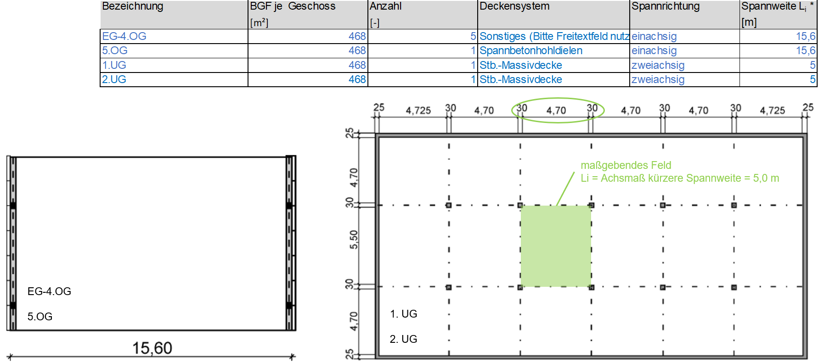

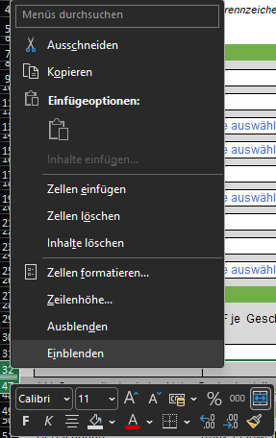
 | Bild 1:
Geschossdecken (Bild 2):

Die Geschossdecken sind getrennt nach Bauteilen einzugeben. Jede Geschossdecke entspricht grundsätzlich einer Zeile. Bitte geben Sie in der Spalte „Anzahl“ dementsprechend die Stückzahl 1 ein. Liegen bei dem Gebäude mehrere Geschossdecken mit gleichen Materialmengen vor, können diese gemeinsam (kumuliert) in einer Zeile eingegeben werden. Dazu bitte die Materialmengen einer Einzelnen dieser Geschossdecken eingeben und über die Spalte „Anzahl“ die Stückzahl der Geschossdecke rückmelden, z.B. 5 Stück. In der Spalte „BGF je Geschoss“ bitte nur die Brutto-Grundfläche eines einzelnen Geschosses eingeben. Für die ökobilanzielle Auswertung wird die Brutto-Grundfläche des Gesamtgebäudes automatisch aus der Summe der eingegebenen „BGF je Geschoss“ multipliziert mit der eingegebenen „Anzahl“ berechnet.

Bei Eingabe des „Deckensystems Sonstiges“ oder bei anderweitigen Anmerkungen zur Materialeingabe kann je Zeile das Freitextfeld „Sonstiges“ in der letzten Spalte zur näheren Beschreibung verwendet werden. Für einachsig gespannte Geschossdecken wird für Durchlaufträger je Zeile die maximale Feldweite als „Spannweite Li“ für die Berechnung eingetragen. Bei zweiachsig gespannten Geschossdecken ist die geringere x- oder y-Spannweite die Haupttragrichtung. Bitte diese als „Spannweite Li“ für das maßgebende Deckenfeld angeben. Sonstige Feldweiten dürfen gerne über die Spalte „Sonstiges“ als Freitext rückgemeldet werden.

Sonstige Bauteile (Unterzüge und balkenartige Bauteile, Stützen, tragende Wände, Gebäudekern, Gründung) (Bild 3):

Hier können Sie frei wählen, mit wie vielen Zeilen Sie eine Bauteilkategorie erfassen, bspw. können alle Stützen getrennt nach Querschnittgrößen eingetragen werden oder getrennt nach Geschossen. Wichtig ist, dass im Gegensatz zu den Geschossdecken in jede Zeile die Summen der Materialmengen aller Einzelbauteile, die mit dieser Zeile erfasst werden, eingegeben werden, siehe Bild 3 Bsp. Stützen.

Bild 3:

Ergebnisse

Die Ergebnisse werden direkt mit Materialeingabe getrennt nach Richtlinienteil 1 Gesamttragwerk und Richtlinienteil 2 Deckenbauteile im Eingabeformular angezeigt. Die Bezugseinheit für die Ergebnisse nach Richtlinienteil 2 Deckenbauteile ist die Bruttogeschossfläche (BGF) eines Geschosses und nach Richtlinienteil 1 Gesamttragwerk die BGF des Gesamtgebäudes. Falls mehr Geschossdecken als 5 Stück in getrennten Zeilen eingegeben wurden, können diese über „Zellen einblenden“ angezeigt werden (siehe Bild 1). Pflichtfelder für erste Ergebnisausgaben neben den Materialmengen sind die „Gebäudeart“, die „BGF je Geschoss“, die „Anzahl“ an Geschossdecken sowie die „Spannweite Li“ bei den Geschossdecken (für die Auswertung nach Teil 2 der Richtlinie). Die Materialauswahl „Sonstiges“ kann über Freitextfelder in der letzten Spalte jeder Zeile näher beschreiben werden, in der Berechnung jedoch nicht berücksichtigt werden. Die Treibhausgasemissionen dieser Bauteilschichten werden daher zu Null gesetzt.

Datensätze (optional) bei Vorlage spezifischer Datensätze für die ökobilanzielle Bewertung

Falls zu bestimmten Bauteilen (Zeilen aus dem Eingabeformular) spezifische Ökobilanz-Datensätze vorliegen, können diese optional im Tabellenblatt Datensätze (optional) für die Berechnung eingegeben werden. Die Eintragung sollte getrennt für alle Bauteile nach den jeweiligen Materialien (blaue Spalten) erfolgen. Bitte geben Sie das Treibhauspotenzial (Global Warming Potential, GWP) als Summe der Lebenszyklusphasen A1 bis A3 plus C3 und C4 ein. Über Zellen „einblenden" können wieder die übrigen Tabellenzeilen eingeblendet werden, siehe Bild 1. Erfolgt keine Eingabe in diesem Tabellenblatt wird die ökobilanzielle Bewertung nach der Richtlinie automatisch mit dem Tabellenblatt Datensätze - vordefiniert vollzogen.

Musterprojekt
Umfrage- & Berechnungstool zur Richtlinie "Treibhausgasreduzierte Tragwerke aus Beton, Stahlbeton oder Spannbeton" des Deutschen Ausschuss für Stahlbeton e.V.

Eingabeformular für Materialmengen und statische Randbedingungen mit Ergebnisausgabe
Bitte für alle Eingaben ein Komma als Trennzeichen verwenden. Bei nicht vorhandenen Materialien belassen Sie die Felder bitte auf "Bitte auswählen…" oder als leeres Feld. Vielen Dank!
©Jochum/Glock

Gebäudeinformationen |  | | | Erläuterungen
 |  | |
Projektname (anonymisiert) | Stadtbaustein Variante Flex | | | Bauteilabgrenzung: |  |  |  | Anmerkungen:
 |  | |
Jahr der Fertigstellung | 2014 | | |  |  |  |  | Gebäude mit 6 OG (Büronutzung) und 2 UG (Tiefgarage); vorgespannte Fertigteildeckenkonstruktion auf Randunterzügen als Zweifeldträger auf Pendelstützen mit einer Stützweite von 2,4m; Aussteifung über Treppenhauskerne; Treppenhauswände aus Stahlbetonfertigkteilen; Untergeschosse in Ortbetonbauweise mit punktgestützten Flachdecken auf Außenwänden und Pendelstützen; Gründung mit durchgehender Bodenplatte; BGF je Geschoss = 468 m² (= 15,6 m x 30,0 m)
 |  | |
Gebäudeart | Büro-/Verwaltungsbau | |
 |  | |
Bauweise | Skelettbau | |
 |  | |
Höhe [m] (GOK - OK Gebäude) | 22 | |
 |  | |
Gebäudeklasse | 5 | |
 |  | |
Flächeneffizienz NRF / BGF [-] | 0.93

Anzahl Obergeschosse | 6 | |
 |  | |
Anzahl Untergeschosse | 2 | |
 |  | |
Gebäudeaussteifung durch … | Gebäudekerne | |
 |  | |
Geschossdecken

Bezeichnung | BGF je Geschoss | Anzahl | Deckensystem | Spannrichtung | Spannweite Li * | Ausbaulast | Nutz-/Verkehrslast | Betonfestigkeitsklasse | Betonmenge | Betonfestigkeitsklasse | Betonmenge | Betonstahl | Spannstahl | Holzwerkstoff | Holzmenge | Baustahl | Sonstiges
 | [m²] | [-] |  |  | [m] | [kN/m²] | [kN/m²] | Schicht 1 | Schicht 1 [m³] | Schicht 2 | Schicht 2 [m³] | [to] | [to] |  | [m³] | [to]
EG-4.OG | 468 | 5 | Sonstiges (Bitte Freitextfeld nutzen) | einachsig | 15.6 | 1.5 | 5 | C50/60 | 94.4 | Bitte auswählen… |  | 11.87 | 3.99 | Bitte auswählen… |  | 2.2 | vorgespannte Fertigteildecke (d=47cm) mit Hohlräumen für Leitungsführung auf Randunterzügen
5.OG | 468 | 1 | Spannbetonhohldielen | einachsig | 15.6 | 1.5 | 5 | C50/60 | 49.14 | C20/25 | 11.47 | 0.81 | 4.24 | Bitte auswählen… |  |  | C20/25 als Vergussbeton
1.UG | 468 | 1 | Stb.-Massivdecke | zweiachsig | 5 | 1.5 | 5 | C25/30 | 131.04 | Bitte auswählen… |  | 10.67 |  | Bitte auswählen… |  |  | Auflagerung auf Stützen und Außenwänden
2.UG | 468 | 1 | Stb.-Massivdecke | zweiachsig | 5 | 0 | 5 | C35/45 | 131.04 | Bitte auswählen… |  | 13.36 |  | Bitte auswählen… |  |  | Auflagerung auf Stützen und Außenwänden
* Li: Spannweite des betrachteten Deckenbauteils i in [m]. Für zweiachsige Systeme ist die kurze Spannweite anzusetzen

Balkenartige Bauteile

M U S T E R
Bezeichnung | max. Feldweite | Betonfestigkeitsklasse | Betonmenge | Betonstahl | Spannstahl | Holzwerkstoff | Holzmenge | Baustahl | Sonstiges
 | [m] |  | [m³] | [to] | [to] |  | [m³] | [to]
EG-1.OG | 2.4 | C40/50 | 10.37 | 1.7 |  | Bitte auswählen… |  |  | Randunterzüge jeweils als Zweifeldträger (QS 24 x 36 cm), Lastweiterleitung auf Pendelstützen
2.OG-5.OG | 2.4 | C30/37 | 20.74 | 3.39 |  | Bitte auswählen… |  |  | Randunterzüge jeweils als Zweifeldträger (QS 24 x 36 cm), Lastweiterleitung auf Pendelstützen

Stützen

Bezeichnung | Stützenhöhe | Betonfestigkeitsklasse | Betonmenge | Betonstahl | Spannstahl | Holzwerkstoff | Holzmenge | Baustahl | Sonstiges
 | [m] |  | [m³] | [to] | [to] |  | [m³] | [to]
EG-2.OG | 3 | C40/50 | 15.21 | 5.08 |  | Bitte auswählen… |  |  | Pendelstütze lichte Höhe 3 m (QS 24 x 24 cm)
3.OG-5.OG | 3 | C40/50 | 15.21 | 1.42 |  | Bitte auswählen… |  |  | Pendelstütze lichte Höhe 3 m (QS 24 x 24 cm)
1.UG-2.UG | 2.85 | C25/30 | 4.68 | 0.47 |  | Bitte auswählen… |  |  | Pendelstützen (QS 30 x 30 cm), Höhe 1. UG 2,85m / 2.UG 2,35m

Tragende Wände ohne Gebäudekern (falls vorhanden)

Bezeichnung | Wandhöhe | Betonfestigkeitsklasse | Betonmenge | Betonfestigkeitsklasse | Betonmenge | Betonstahl | Holzwerkstoff | Holzmenge | Baustahl | Mauerstein | Steinmenge | Mörtelart | Mörtelmenge | Sonstiges
 | [m] | Schicht 1 | Schicht 1 [m³] | Schicht 2 | Schicht 2 [m³] | [to] |  | [m³] | [to] |  | [kg] |  | [kg]
1.UG-2.UG | 2.85 | C25/30 | 118.5 | Bitte auswählen… |  | 7.62 | Bitte auswählen… |  |  | Bitte auswählen… |  | Bitte auswählen… |  | Höhe 1. UG 2,85m / 2.UG 2,35m (d=25cm)
 |  | Bitte auswählen… |  | Bitte auswählen… |  |  | Bitte auswählen… |  |  | Bitte auswählen… |  | Bitte auswählen…

Gebäudekern (falls vorhanden)

Bezeichnung | Betonfestigkeitsklasse | Betonmenge | Betonfestigkeitsklasse | Betonmenge | Betonstahl | Holzwerkstoff | Holzmenge | Baustahl | Mauerstein | Steinmenge | Mörtelart | Mörtelmenge | Sonstiges
 | Schicht 1 | Schicht 1 [m³] | Schicht 2 | Schicht 2 [m³] | [to] |  | [m³] | [to] |  | [kg] |  | [kg]
EG-5.OG | C25/30 | 167.7 | Bitte auswählen… |  | 6.68 | Bitte auswählen… |  |  | Bitte auswählen… |  | Bitte auswählen… |  | Aussteifung ü beidseitige Treppenhauskerne, Stb.-Fertigteil d=25cm
 | Bitte auswählen… |  | Bitte auswählen… |  |  | Bitte auswählen… |  |  | Bitte auswählen… |  | Bitte auswählen…

Gründung

Bezeichnung | Gründungsart | Betonfestigkeitsklasse | Betonmenge | Betonfestigkeitsklasse | Betonmenge | Betonstahl | Spannstahl | Sonstiges
 |  | Schicht 1 | Schicht 1 [m³] | Schicht 2 | Schicht 2 [m³] | [to] | [to]
BPL | Flächengründung/BPL | C35/45 | 187.2 | Bitte auswählen… |  | 27.38 |  | d = 40 cm
 | Bitte auswählen… | Bitte auswählen… |  | Bitte auswählen…

Ergebnisse DAfStb THG-Richtlinie

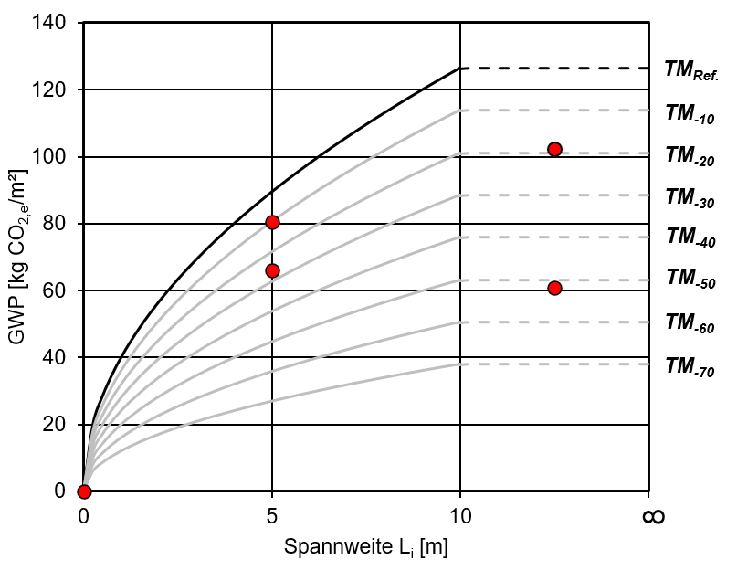
Teil 1 Gesamttragwerk |  |  |  |  |  |  | Teil 2 Deckenbauteile
Stadtbaustein Variante Flex | ΣGWPEco,i = |  | 128.11 | [kg CO2,e/m²BGF] |  |  | EG-4.OG | ΣGWPEco,i = | 102.05 | [kg CO2,e/m²BGF]
Referenz 2020 (Richtlinie): | ΣGWPRef,i = |  | 320 | [kg CO2,e/m²BGF] |  |  | Referenz 2020 (RiLi): | ΣGWPRef,i = | 126.50 | [kg CO2,e/m²BGF]
Nachweisführung: | αGWP = |  | 0.40 | TM-60 |  |  | Nachweisführung: | αGWP = | 0.81 | TM-10
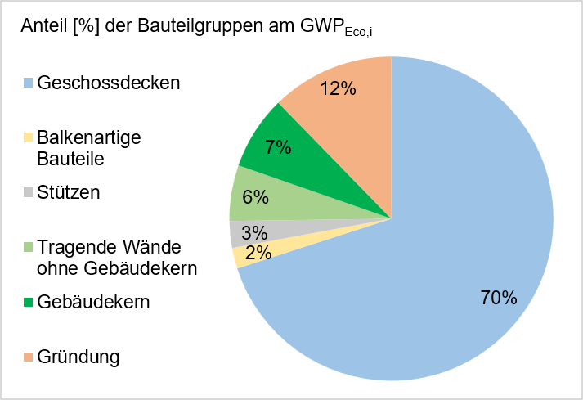
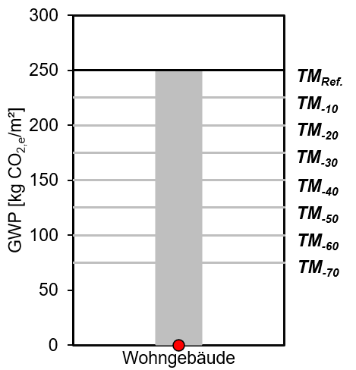
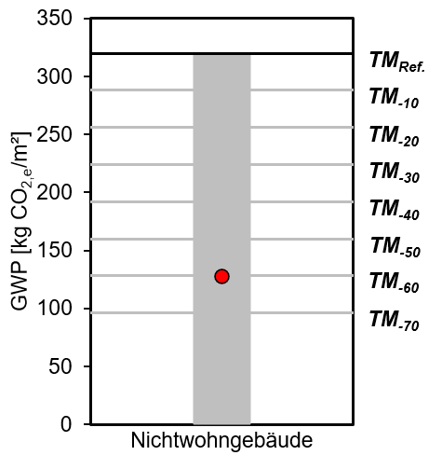
 |  |  |  |  |  |  | 5.OG | ΣGWPEco,i = | 60.83 | [kg CO2,e/m²BGF]
 |  |  |  |  |  |  | Referenz 2020 (RiLi): | ΣGWPRef,i = | 126.50 | [kg CO2,e/m²BGF]
 |  |  |  |  |  |  | Nachweisführung: | αGWP = | 0.48 | TM-50

 |  |  |  |  |  |  | 1.UG | ΣGWPEco,i = | 66.12 | [kg CO2,e/m²BGF]
 |  |  |  |  |  |  | Referenz 2020 (RiLi): | ΣGWPRef,i = | 89.44 | [kg CO2,e/m²BGF]
 |  |  |  |  |  |  | Nachweisführung: | αGWP = | 0.74 | TM-20

 |  |  |  |  |  |  | 2.UG | ΣGWPEco,i = | 80.57 | [kg CO2,e/m²BGF]
 |  |  |  |  |  |  | Referenz 2020 (RiLi): | ΣGWPRef,i = | 89.44 | [kg CO2,e/m²BGF]
 |  |  |  |  |  |  | Nachweisführung: | αGWP = | 0.90 | TMRef

 |  |  |  |  |  |  | K.A. | ΣGWPEco,i = | - | [kg CO2,e/m²BGF]
 |  |  |  |  |  |  | Referenz 2020 (RiLi): | ΣGWPRef,i = | - | [kg CO2,e/m²BGF]
 |  |  |  |  |  |  | Nachweisführung: | αGWP = | - | -
Hinweis: Bauteilschichten und Bauteile, die nicht vorausgewählt werden können, können bei der Berechnung und Einordnung nicht berücksichtigt werden.

Eingabeformular
Umfrage- & Berechnungstool zur Richtlinie "Treibhausgasreduzierte Tragwerke aus Beton, Stahlbeton oder Spannbeton" des Deutschen Ausschuss für Stahlbeton e.V.

Eingabeformular für Materialmengen und statische Randbedingungen mit Ergebnisausgabe
Bitte für alle Eingaben ein Komma als Trennzeichen verwenden. Bei nicht vorhandenen Materialien belassen Sie die Felder bitte auf "Bitte auswählen…" oder als leeres Feld. Vielen Dank!
©Jochum/Glock

Gebäudeinformationen |  | | | Erläuterungen
 |  | |
Projektname (anonymisiert) |  | | | Bauteilabgrenzung: |  |  |  | Anmerkungen:
 |  | |
Jahr der Fertigstellung |  | |
 |  | |
Gebäudeart | Bitte auswählen… | |
 |  | |
Bauweise | Bitte auswählen… | |
 |  | |
Höhe [m] (GOK - OK Gebäude) |  | |
 |  | |
Gebäudeklasse | Bitte auswählen… | |
 |  | |
Flächeneffizienz NRF / BGF [-]

Anzahl Obergeschosse |  | |
 |  | |
Anzahl Untergeschosse |  | |
 |  | |
Gebäudeaussteifung durch … | Bitte auswählen… | |
 |  | |
Geschossdecken

Bezeichnung | BGF je Geschoss | Anzahl | Deckensystem | Spannrichtung | Spannweite Li * | Ausbaulast | Nutz-/Verkehrslast | Betonfestigkeitsklasse | Betonmenge | Betonfestigkeitsklasse | Betonmenge | Betonstahl | Spannstahl | Holzwerkstoff | Holzmenge | Baustahl | Sonstiges
 | [m²] | [-] |  |  | [m] | [kN/m²] | [kN/m²] | Schicht 1 | Schicht 1 [m³] | Schicht 2 | Schicht 2 [m³] | [to] | [to] |  | [m³] | [to]
 |  |  | Bitte auswählen… | Bitte auswählen… |  |  |  | Bitte auswählen… |  | Bitte auswählen… |  |  |  | Bitte auswählen…
 |  |  | Bitte auswählen… | Bitte auswählen… |  |  |  | Bitte auswählen… |  | Bitte auswählen… |  |  |  | Bitte auswählen…
* Li: Spannweite des betrachteten Deckenbauteils i in [m]. Für zweiachsige Systeme ist die kurze Spannweite anzusetzen

Unterzüge und Balkenartige Bauteile

Bezeichnung | max. Feldweite | Betonfestigkeitsklasse | Betonmenge | Betonstahl | Spannstahl | Holzwerkstoff | Holzmenge | Baustahl | Sonstiges
 | [m] |  | [m³] | [to] | [to] |  | [m³] | [to]
 |  | Bitte auswählen… |  |  |  | Bitte auswählen…
 |  | Bitte auswählen… |  |  |  | Bitte auswählen…

Stützen

Bezeichnung | Stützenhöhe | Betonfestigkeitsklasse | Betonmenge | Betonstahl | Spannstahl | Holzwerkstoff | Holzmenge | Baustahl | Sonstiges
 | [m] |  | [m³] | [to] | [to] |  | [m³] | [to]
 |  | Bitte auswählen… |  |  |  | Bitte auswählen…
 |  | Bitte auswählen… |  |  |  | Bitte auswählen…

Tragende Wände ohne Gebäudekern (falls vorhanden)

Bezeichnung | Wandhöhe | Betonfestigkeitsklasse | Betonmenge | Betonfestigkeitsklasse | Betonmenge | Betonstahl | Holzwerkstoff | Holzmenge | Baustahl | Mauerstein | Steinmenge | Sonstiges
 | [m] | Schicht 1 | Schicht 1 [m³] | Schicht 2 | Schicht 2 [m³] | [to] |  | [m³] | [to] |  | [m³]
 |  | Bitte auswählen… |  | Bitte auswählen… |  |  | Bitte auswählen… |  |  | Bitte auswählen…
 |  | Bitte auswählen… |  | Bitte auswählen… |  |  | Bitte auswählen… |  |  | Bitte auswählen…

Gebäudekern (falls vorhanden)

Bezeichnung | Betonfestigkeitsklasse | Betonmenge | Betonfestigkeitsklasse | Betonmenge | Betonstahl | Holzwerkstoff | Holzmenge | Baustahl | Mauerstein | Steinmenge | Sonstiges
 | Schicht 1 | Schicht 1 [m³] | Schicht 2 | Schicht 2 [m³] | [to] |  | [m³] | [to] |  | [m³]
 | Bitte auswählen… |  | Bitte auswählen… |  |  | Bitte auswählen… |  |  | Bitte auswählen…
 | Bitte auswählen… |  | Bitte auswählen… |  |  | Bitte auswählen… |  |  | Bitte auswählen…

Gründung

Bezeichnung | Gründungsart | Betonfestigkeitsklasse | Betonmenge | Betonfestigkeitsklasse | Betonmenge | Betonstahl | Spannstahl | Sonstiges
 |  | Schicht 1 | Schicht 1 [m³] | Schicht 2 | Schicht 2 [m³] | [to] | [to]
 | Bitte auswählen… | Bitte auswählen… |  | Bitte auswählen…
 | Bitte auswählen… | Bitte auswählen… |  | Bitte auswählen…

Ergebnisse DAfStb THG-Richtlinie
 | TM Ref. bis 10 m |  | TM-10 bis 10 m |  | TM-20 bis 10 m |  | TM-30 bis 10 m |  | TM-40 bis 10 m |  | TM-50 bis 10 m |  | TM-60 bis 10 m |  | TM-70 bis 10 m |  | TMRef ab 10 m |  | TM-10 ab 10 m |  | TM-20 ab 10 m |  | TM-30 ab 10m
0.00 | 0.00 | 0.00 | 0.00 | 0.00 | 0.00 | 0.00 | 0.00 | 0.00 | 0.00 | 0.00 | 0.00 | 0.00 | 0.00 | 0.00 | 0.00 | 10.00 | 126.49 | 10.00 | 113.84 | 10.00 | 101.19 | 10.00 | 88.54
0.25 | 20.00 | 0.25 | 18.00 | 0.25 | 16.00 | 0.25 | 14.00 | 0.25 | 12.00 | 0.25 | 10.00 | 0.25 | 8.00 | 0.25 | 6.00 | 10.25 | 126.50 | 10.25 | 113.85 | 10.25 | 101.20 | 10.25 | 88.55
0.50 | 28.28 | 0.50 | 25.46 | 0.50 | 22.63 | 0.50 | 19.80 | 0.50 | 16.97 | 0.50 | 14.14 | 0.50 | 11.31 | 0.50 | 8.49 | 10.50 | 126.50 | 10.50 | 113.85 | 10.50 | 101.20 | 10.50 | 88.55
0.75 | 34.64 | 0.75 | 31.18 | 0.75 | 27.71 | 0.75 | 24.25 | 0.75 | 20.78 | 0.75 | 17.32 | 0.75 | 13.86 | 0.75 | 10.39 | 10.75 | 126.50 | 10.75 | 113.85 | 10.75 | 101.20 | 10.75 | 88.55
1.00 | 40.00 | 1.00 | 36.00 | 1.00 | 32.00 | 1.00 | 28.00 | 1.00 | 24.00 | 1.00 | 20.00 | 1.00 | 16.00 | 1.00 | 12.00 | 11.00 | 126.50 | 11.00 | 113.85 | 11.00 | 101.20 | 11.00 | 88.55
1.25 | 44.72 | 1.25 | 40.25 | 1.25 | 35.78 | 1.25 | 31.30 | 1.25 | 26.83 | 1.25 | 22.36 | 1.25 | 17.89 | 1.25 | 13.42 | 11.25 | 126.50 | 11.25 | 113.85 | 11.25 | 101.20 | 11.25 | 88.55
1.50 | 48.99 | 1.50 | 44.09 | 1.50 | 39.19 | 1.50 | 34.29 | 1.50 | 29.39 | 1.50 | 24.49 | 1.50 | 19.60 | 1.50 | 14.70 | 11.50 | 126.50 | 11.50 | 113.85 | 11.50 | 101.20 | 11.50 | 88.55
1.75 | 52.92 | 1.75 | 47.62 | 1.75 | 42.33 | 1.75 | 37.04 | 1.75 | 31.75 | 1.75 | 26.46 | 1.75 | 21.17 | 1.75 | 15.87 | 11.75 | 126.50 | 11.75 | 113.85 | 11.75 | 101.20 | 11.75 | 88.55
2.00 | 56.57 | 2.00 | 50.91 | 2.00 | 45.25 | 2.00 | 39.60 | 2.00 | 33.94 | 2.00 | 28.28 | 2.00 | 22.63 | 2.00 | 16.97 | 12.00 | 126.50 | 12.00 | 113.85 | 12.00 | 101.20 | 12.00 | 88.55
2.25 | 60.00 | 2.25 | 54.00 | 2.25 | 48.00 | 2.25 | 42.00 | 2.25 | 36.00 | 2.25 | 30.00 | 2.25 | 24.00 | 2.25 | 18.00 | 12.25 | 126.50 | 12.25 | 113.85 | 12.25 | 101.20 | 12.25 | 88.55
2.50 | 63.25 | 2.50 | 56.92 | 2.50 | 50.60 | 2.50 | 44.27 | 2.50 | 37.95 | 2.50 | 31.62 | 2.50 | 25.30 | 2.50 | 18.97 | 12.50 | 126.50 | 12.50 | 113.85 | 12.50 | 101.20 | 12.50 | 88.55
2.75 | 66.33 | 2.75 | 59.70 | 2.75 | 53.07 | 2.75 | 46.43 | 2.75 | 39.80 | 2.75 | 33.17 | 2.75 | 26.53 | 2.75 | 19.90 | 12.75 | 126.50 | 12.75 | 113.85 | 12.75 | 101.20 | 12.75 | 88.55
3.00 | 69.28 | 3.00 | 62.35 | 3.00 | 55.43 | 3.00 | 48.50 | 3.00 | 41.57 | 3.00 | 34.64 | 3.00 | 27.71 | 3.00 | 20.78 | 13.00 | 126.50 | 13.00 | 113.85 | 13.00 | 101.20 | 13.00 | 88.55
3.25 | 72.11 | 3.25 | 64.90 | 3.25 | 57.69 | 3.25 | 50.48 | 3.25 | 43.27 | 3.25 | 36.06 | 3.25 | 28.84 | 3.25 | 21.63 | 13.25 | 126.50 | 13.25 | 113.85 | 13.25 | 101.20 | 13.25 | 88.55
3.50 | 74.83 | 3.50 | 67.35 | 3.50 | 59.87 | 3.50 | 52.38 | 3.50 | 44.90 | 3.50 | 37.42 | 3.50 | 29.93 | 3.50 | 22.45 | 13.50 | 126.50 | 13.50 | 113.85 | 13.50 | 101.20 | 13.50 | 88.55
3.75 | 77.46 | 3.75 | 69.71 | 3.75 | 61.97 | 3.75 | 54.22 | 3.75 | 46.48 | 3.75 | 38.73 | 3.75 | 30.98 | 3.75 | 23.24 | 13.75 | 126.50 | 13.75 | 113.85 | 13.75 | 101.20 | 13.75 | 88.55
4.00 | 80.00 | 4.00 | 72.00 | 4.00 | 64.00 | 4.00 | 56.00 | 4.00 | 48.00 | 4.00 | 40.00 | 4.00 | 32.00 | 4.00 | 24.00 | 14.00 | 126.50 | 14.00 | 113.85 | 14.00 | 101.20 | 14.00 | 88.55
4.25 | 82.46 | 4.25 | 74.22 | 4.25 | 65.97 | 4.25 | 57.72 | 4.25 | 49.48 | 4.25 | 41.23 | 4.25 | 32.98 | 4.25 | 24.74 | 14.25 | 126.50 | 14.25 | 113.85 | 14.25 | 101.20 | 14.25 | 88.55
4.50 | 84.85 | 4.50 | 76.37 | 4.50 | 67.88 | 4.50 | 59.40 | 4.50 | 50.91 | 4.50 | 42.43 | 4.50 | 33.94 | 4.50 | 25.46 | 14.50 | 126.50 | 14.50 | 113.85 | 14.50 | 101.20 | 14.50 | 88.55
4.75 | 87.18 | 4.75 | 78.46 | 4.75 | 69.74 | 4.75 | 61.02 | 4.75 | 52.31 | 4.75 | 43.59 | 4.75 | 34.87 | 4.75 | 26.15 | 14.75 | 126.50 | 14.75 | 113.85 | 14.75 | 101.20 | 14.75 | 88.55
5.00 | 89.44 | 5.00 | 80.50 | 5.00 | 71.55 | 5.00 | 62.61 | 5.00 | 53.67 | 5.00 | 44.72 | 5.00 | 35.78 | 5.00 | 26.83 | 15.00 | 126.50 | 15.00 | 113.85 | 15.00 | 101.20 | 15.00 | 88.55
5.25 | 91.65 | 5.25 | 82.49 | 5.25 | 73.32 | 5.25 | 64.16 | 5.25 | 54.99 | 5.25 | 45.83 | 5.25 | 36.66 | 5.25 | 27.50
5.50 | 93.81 | 5.50 | 84.43 | 5.50 | 75.05 | 5.50 | 65.67 | 5.50 | 56.28 | 5.50 | 46.90 | 5.50 | 37.52 | 5.50 | 28.14
5.75 | 95.92 | 5.75 | 86.32 | 5.75 | 76.73 | 5.75 | 67.14 | 5.75 | 57.55 | 5.75 | 47.96 | 5.75 | 38.37 | 5.75 | 28.77
6.00 | 97.98 | 6.00 | 88.18 | 6.00 | 78.38 | 6.00 | 68.59 | 6.00 | 58.79 | 6.00 | 48.99 | 6.00 | 39.19 | 6.00 | 29.39
6.25 | 100.00 | 6.25 | 90.00 | 6.25 | 80.00 | 6.25 | 70.00 | 6.25 | 60.00 | 6.25 | 50.00 | 6.25 | 40.00 | 6.25 | 30.00
6.50 | 101.98 | 6.50 | 91.78 | 6.50 | 81.58 | 6.50 | 71.39 | 6.50 | 61.19 | 6.50 | 50.99 | 6.50 | 40.79 | 6.50 | 30.59
6.75 | 103.92 | 6.75 | 93.53 | 6.75 | 83.14 | 6.75 | 72.75 | 6.75 | 62.35 | 6.75 | 51.96 | 6.75 | 41.57 | 6.75 | 31.18
7.00 | 105.83 | 7.00 | 95.25 | 7.00 | 84.66 | 7.00 | 74.08 | 7.00 | 63.50 | 7.00 | 52.92 | 7.00 | 42.33 | 7.00 | 31.75
7.25 | 107.70 | 7.25 | 96.93 | 7.25 | 86.16 | 7.25 | 75.39 | 7.25 | 64.62 | 7.25 | 53.85 | 7.25 | 43.08 | 7.25 | 32.31
7.50 | 109.54 | 7.50 | 98.59 | 7.50 | 87.64 | 7.50 | 76.68 | 7.50 | 65.73 | 7.50 | 54.77 | 7.50 | 43.82 | 7.50 | 32.86
7.75 | 111.36 | 7.75 | 100.22 | 7.75 | 89.08 | 7.75 | 77.95 | 7.75 | 66.81 | 7.75 | 55.68 | 7.75 | 44.54 | 7.75 | 33.41
8.00 | 113.14 | 8.00 | 101.82 | 8.00 | 90.51 | 8.00 | 79.20 | 8.00 | 67.88 | 8.00 | 56.57 | 8.00 | 45.25 | 8.00 | 33.94
8.25 | 114.89 | 8.25 | 103.40 | 8.25 | 91.91 | 8.25 | 80.42 | 8.25 | 68.93 | 8.25 | 57.45 | 8.25 | 45.96 | 8.25 | 34.47
8.50 | 116.62 | 8.50 | 104.96 | 8.50 | 93.30 | 8.50 | 81.63 | 8.50 | 69.97 | 8.50 | 58.31 | 8.50 | 46.65 | 8.50 | 34.99
8.75 | 118.32 | 8.75 | 106.49 | 8.75 | 94.66 | 8.75 | 82.83 | 8.75 | 70.99 | 8.75 | 59.16 | 8.75 | 47.33 | 8.75 | 35.50
9.00 | 120.00 | 9.00 | 108.00 | 9.00 | 96.00 | 9.00 | 84.00 | 9.00 | 72.00 | 9.00 | 60.00 | 9.00 | 48.00 | 9.00 | 36.00
9.25 | 121.66 | 9.25 | 109.49 | 9.25 | 97.32 | 9.25 | 85.16 | 9.25 | 72.99 | 9.25 | 60.83 | 9.25 | 48.66 | 9.25 | 36.50
9.50 | 123.29 | 9.50 | 110.96 | 9.50 | 98.63 | 9.50 | 86.30 | 9.50 | 73.97 | 9.50 | 61.64 | 9.50 | 49.32 | 9.50 | 36.99
9.75 | 124.90 | 9.75 | 112.41 | 9.75 | 99.92 | 9.75 | 87.43 | 9.75 | 74.94 | 9.75 | 62.45 | 9.75 | 49.96 | 9.75 | 37.47
10.00 | 126.49 | 10.00 | 113.84 | 10.00 | 101.19 | 10.00 | 88.54 | 10.00 | 75.89 | 10.00 | 63.25 | 10.00 | 50.60 | 10.00 | 37.95
Teil 1 Gesamttragwerk |  |  |  |  |  |  | Teil 2 Deckenbauteile
K.A. | ΣGWPEco,i = |  | 0.00 | [kg CO2,e/m²BGF] |  |  | K.A. | ΣGWPEco,i = | - | [kg CO2,e/m²BGF]
Referenz 2020 (Richtlinie): | ΣGWPRef,i = |  | 320 | [kg CO2,e/m²BGF] |  |  | Referenz 2020 (RiLi): | ΣGWPRef,i = | - | [kg CO2,e/m²BGF]
Nachweisführung: | αGWP = |  | 0.00 | TM-70 |  |  | Nachweisführung: | αGWP = | - | -
Anteil [%] der Bauteilgruppen am GWPEco,i
 | Anteil [%] der Bauteile am GWPEco,i
Geschossdecken | 0.16666666667
Balkenartige Bauteile | 0.16666666667
Stützen | 0.16666666667
Tragende Wände ohne Gebäudekern | 0.16666666667
Gebäudekern | 0.16666666667
Gründung | 0.16666666667
 | Wohngebäude |  | TMRef. |  | TM-10 |  | TM-20 |  | TM-30 |  | TM-40 |  | TM-50 |  | TM-60 |  | TM-70 |  | K.A.
1 | 250.00 | 0 | 250.00 | 0 | 225.00 | 0 | 200.00 | 0 | 175.00 | 0 | 150.00 | 0 | 125.00 | 0 | 100.00 | 0 | 75.00 | 1 | 0.00
1 | 225.00 | 2 | 250.00 | 2 | 225.00 | 2 | 200.00 | 2 | 175.00 | 2 | 150.00 | 2 | 125.00 | 2 | 100.00 | 2 | 75.00
1 | 200.00
1 | 175.00
1 | 150.00
1 | 125.00
1 | 100.00
1 | 75.00
1 | 0.00
1
1
1
1
 | Nichtwohngebäude |  | TMRef. |  | TM-10 |  | TM-20 |  | TM-30 |  | TM-40 |  | TM-50 |  | TM-60 |  | TM-70 |  | K.A.
1 | 320.00 | 0 | 320.00 | 0 | 288.00 | 0 | 256.00 | 0 | 224.00 | 0 | 192.00 | 0 | 160.00 | 0 | 128.00 | 0 | 96.00 | 1 | 0.00
1 | 288.00 | 2 | 320.00 | 2 | 288.00 | 2 | 256.00 | 2 | 224.00 | 2 | 192.00 | 2 | 160.00 | 2 | 128.00 | 2 | 96.00
1 | 256.00
1 | 224.00
1 | 192.00
1 | 160.00
1 | 128.00
1 | 96.00
1 | 0.00
1
1
1
1
 |  |  |  |  |  |  | K.A. | ΣGWPEco,i = | - | [kg CO2,e/m²BGF]
 |  |  |  |  |  |  | Referenz 2020 (RiLi): | ΣGWPRef,i = | - | [kg CO2,e/m²BGF]
 |  |  |  |  |  |  | Nachweisführung: | αGWP = | - | -

 |  |  |  |  |  |  | K.A. | ΣGWPEco,i = | - | [kg CO2,e/m²BGF]
 |  |  |  |  |  |  | Referenz 2020 (RiLi): | ΣGWPRef,i = | - | [kg CO2,e/m²BGF]
 |  |  |  |  |  |  | Nachweisführung: | αGWP = | - | -

 |  |  |  |  |  |  | K.A. | ΣGWPEco,i = | - | [kg CO2,e/m²BGF]
 |  |  |  |  |  |  | Referenz 2020 (RiLi): | ΣGWPRef,i = | - | [kg CO2,e/m²BGF]
 |  |  |  |  |  |  | Nachweisführung: | αGWP = | - | -

 |  |  |  |  |  |  | K.A. | ΣGWPEco,i = | - | [kg CO2,e/m²BGF]
 |  |  |  |  |  |  | Referenz 2020 (RiLi): | ΣGWPRef,i = | - | [kg CO2,e/m²BGF]
 |  |  |  |  |  |  | Nachweisführung: | αGWP = | - | -
Hinweis: Bauteilschichten und Bauteile, die nicht vorausgewählt werden können, können bei der Berechnung und Einordnung nicht berücksichtigt werden.

Diagramme
Umfrage- & Berechnungstool zur Richtlinie "Treibhausgasreduzierte Tragwerke aus Beton, Stahlbeton oder Spannbeton" des Deutschen Ausschuss für Stahlbeton e.V.

Diagrammerstellung zur Visualisierung der Einordnung in Treibhausgasminderungsklassen

©Jochum/Glock

Deckenbauteile

Spannweite | Ref. | TM-10 | TM-20 | TM-30 | TM-40 | TM-50 | TM-60 | TM-70
Li | GWP | GWP | GWP | GWP | GWP | GWP | GWP | GWP
[m] | [kg CO2,e/m²BGF] | [kg CO2,e/m²BGF] | [kg CO2,e/m²BGF] | [kg CO2,e/m²BGF] | [kg CO2,e/m²BGF] | [kg CO2,e/m²BGF] | [kg CO2,e/m²BGF] | [kg CO2,e/m²BGF]
0.00 | 0.00 | 0.00 | 0.00 | 0.00 | 0.00 | 0.00 | 0.00 | 0.00
0.25 | 20.00 | 18.00 | 16.00 | 14.00 | 12.00 | 10.00 | 8.00 | 6.00
0.50 | 28.28 | 25.46 | 22.63 | 19.80 | 16.97 | 14.14 | 11.31 | 8.49
0.75 | 34.64 | 31.18 | 27.71 | 24.25 | 20.78 | 17.32 | 13.86 | 10.39
1.00 | 40.00 | 36.00 | 32.00 | 28.00 | 24.00 | 20.00 | 16.00 | 12.00
1.25 | 44.72 | 40.25 | 35.78 | 31.30 | 26.83 | 22.36 | 17.89 | 13.42
1.50 | 48.99 | 44.09 | 39.19 | 34.29 | 29.39 | 24.49 | 19.60 | 14.70
1.75 | 52.92 | 47.62 | 42.33 | 37.04 | 31.75 | 26.46 | 21.17 | 15.87
2.00 | 56.57 | 50.91 | 45.25 | 39.60 | 33.94 | 28.28 | 22.63 | 16.97
2.25 | 60.00 | 54.00 | 48.00 | 42.00 | 36.00 | 30.00 | 24.00 | 18.00
2.50 | 63.25 | 56.92 | 50.60 | 44.27 | 37.95 | 31.62 | 25.30 | 18.97
2.75 | 66.33 | 59.70 | 53.07 | 46.43 | 39.80 | 33.17 | 26.53 | 19.90
3.00 | 69.28 | 62.35 | 55.43 | 48.50 | 41.57 | 34.64 | 27.71 | 20.78
3.25 | 72.11 | 64.90 | 57.69 | 50.48 | 43.27 | 36.06 | 28.84 | 21.63
3.50 | 74.83 | 67.35 | 59.87 | 52.38 | 44.90 | 37.42 | 29.93 | 22.45
3.75 | 77.46 | 69.71 | 61.97 | 54.22 | 46.48 | 38.73 | 30.98 | 23.24
4.00 | 80.00 | 72.00 | 64.00 | 56.00 | 48.00 | 40.00 | 32.00 | 24.00
4.25 | 82.46 | 74.22 | 65.97 | 57.72 | 49.48 | 41.23 | 32.98 | 24.74
4.50 | 84.85 | 76.37 | 67.88 | 59.40 | 50.91 | 42.43 | 33.94 | 25.46
4.75 | 87.18 | 78.46 | 69.74 | 61.02 | 52.31 | 43.59 | 34.87 | 26.15
5.00 | 89.44 | 80.50 | 71.55 | 62.61 | 53.67 | 44.72 | 35.78 | 26.83
5.25 | 91.65 | 82.49 | 73.32 | 64.16 | 54.99 | 45.83 | 36.66 | 27.50
5.50 | 93.81 | 84.43 | 75.05 | 65.67 | 56.28 | 46.90 | 37.52 | 28.14
5.75 | 95.92 | 86.32 | 76.73 | 67.14 | 57.55 | 47.96 | 38.37 | 28.77
6.00 | 97.98 | 88.18 | 78.38 | 68.59 | 58.79 | 48.99 | 39.19 | 29.39
6.25 | 100.00 | 90.00 | 80.00 | 70.00 | 60.00 | 50.00 | 40.00 | 30.00
6.50 | 101.98 | 91.78 | 81.58 | 71.39 | 61.19 | 50.99 | 40.79 | 30.59
6.75 | 103.92 | 93.53 | 83.14 | 72.75 | 62.35 | 51.96 | 41.57 | 31.18
7.00 | 105.83 | 95.25 | 84.66 | 74.08 | 63.50 | 52.92 | 42.33 | 31.75
7.25 | 107.70 | 96.93 | 86.16 | 75.39 | 64.62 | 53.85 | 43.08 | 32.31
7.50 | 109.54 | 98.59 | 87.64 | 76.68 | 65.73 | 54.77 | 43.82 | 32.86
7.75 | 111.36 | 100.22 | 89.08 | 77.95 | 66.81 | 55.68 | 44.54 | 33.41
8.00 | 113.14 | 101.82 | 90.51 | 79.20 | 67.88 | 56.57 | 45.25 | 33.94
8.25 | 114.89 | 103.40 | 91.91 | 80.42 | 68.93 | 57.45 | 45.96 | 34.47
8.50 | 116.62 | 104.96 | 93.30 | 81.63 | 69.97 | 58.31 | 46.65 | 34.99
8.75 | 118.32 | 106.49 | 94.66 | 82.83 | 70.99 | 59.16 | 47.33 | 35.50
9.00 | 120.00 | 108.00 | 96.00 | 84.00 | 72.00 | 60.00 | 48.00 | 36.00
9.25 | 121.66 | 109.49 | 97.32 | 85.16 | 72.99 | 60.83 | 48.66 | 36.50
9.50 | 123.29 | 110.96 | 98.63 | 86.30 | 73.97 | 61.64 | 49.32 | 36.99
9.75 | 124.90 | 112.41 | 99.92 | 87.43 | 74.94 | 62.45 | 49.96 | 37.47
10.00 | 126.49 | 113.84 | 101.19 | 88.54 | 75.89 | 63.25 | 50.60 | 37.95
10.25 | 126.50 | 113.85 | 101.20 | 88.55 | 75.90 | 63.25 | 50.60 | 37.95
10.50 | 126.50 | 113.85 | 101.20 | 88.55 | 75.90 | 63.25 | 50.60 | 37.95
10.75 | 126.50 | 113.85 | 101.20 | 88.55 | 75.90 | 63.25 | 50.60 | 37.95
11.00 | 126.50 | 113.85 | 101.20 | 88.55 | 75.90 | 63.25 | 50.60 | 37.95
11.25 | 126.50 | 113.85 | 101.20 | 88.55 | 75.90 | 63.25 | 50.60 | 37.95
11.50 | 126.50 | 113.85 | 101.20 | 88.55 | 75.90 | 63.25 | 50.60 | 37.95
11.75 | 126.50 | 113.85 | 101.20 | 88.55 | 75.90 | 63.25 | 50.60 | 37.95
12.00 | 126.50 | 113.85 | 101.20 | 88.55 | 75.90 | 63.25 | 50.60 | 37.95
12.25 | 126.50 | 113.85 | 101.20 | 88.55 | 75.90 | 63.25 | 50.60 | 37.95
12.50 | 126.50 | 113.85 | 101.20 | 88.55 | 75.90 | 63.25 | 50.60 | 37.95
12.75 | 126.50 | 113.85 | 101.20 | 88.55 | 75.90 | 63.25 | 50.60 | 37.95
13.00 | 126.50 | 113.85 | 101.20 | 88.55 | 75.90 | 63.25 | 50.60 | 37.95
13.25 | 126.50 | 113.85 | 101.20 | 88.55 | 75.90 | 63.25 | 50.60 | 37.95
13.50 | 126.50 | 113.85 | 101.20 | 88.55 | 75.90 | 63.25 | 50.60 | 37.95
13.75 | 126.50 | 113.85 | 101.20 | 88.55 | 75.90 | 63.25 | 50.60 | 37.95
14.00 | 126.50 | 113.85 | 101.20 | 88.55 | 75.90 | 63.25 | 50.60 | 37.95
14.25 | 126.50 | 113.85 | 101.20 | 88.55 | 75.90 | 63.25 | 50.60 | 37.95
14.50 | 126.50 | 113.85 | 101.20 | 88.55 | 75.90 | 63.25 | 50.60 | 37.95
14.75 | 126.50 | 113.85 | 101.20 | 88.55 | 75.90 | 63.25 | 50.60 | 37.95
15.00 | 126.50 | 113.85 | 101.20 | 88.55 | 75.90 | 63.25 | 50.60 | 37.95

Bauteile

Bauteile |  | GWP | Anteil
 |  | [kg CO2,e/m²BGF] | [-]
Geschossdecken |  | 0 | 0.16666666667
Balkenartige Bauteile |  | 0 | 0.16666666667
Stützen |  | 0 | 0.16666666667
Tragende Wände ohne Gebäudekern |  | 0 | 0.16666666667
Gebäudekern |  | 0 | 0.16666666667
Gründung |  | 0 | 0.16666666667
Gesamt |  | 0 | 1

Gesamtgebäude

Gebäudeart | TMRef. | TM-10 | TM-20 | TM-30 | TM-40 | TM-50 | TM-60 | TM-70 | Ende
 | GWP | GWP | GWP | GWP | GWP | GWP | GWP | GWP | GWP
 | [kg CO2,e/m²BGF] | [kg CO2,e/m²BGF] | [kg CO2,e/m²BGF] | [kg CO2,e/m²BGF] | [kg CO2,e/m²BGF] | [kg CO2,e/m²BGF] | [kg CO2,e/m²BGF] | [kg CO2,e/m²BGF] | [kg CO2,e/m²BGF]
Wohngebäude | 250.00 | 225.00 | 200.00 | 175.00 | 150.00 | 125.00 | 100.00 | 75.00 | 0.00
Nichtwohngebäude | 320.00 | 288.00 | 256.00 | 224.00 | 192.00 | 160.00 | 128.00 | 96.00 | 0.00

Diagramme

Decken |  |  |  |  | Bauteile |  |  |  | Gesamtgebäude

Anteil [%] der Bauteile am GWPEco,i
 | Wohngebäude |  | TMRef. |  | TM-10 |  | TM-20 |  | TM-30 |  | TM-40 |  | TM-50 |  | TM-60 |  | TM-70
1 | 250.00 | 0 | 250.00 | 0 | 225.00 | 0 | 200.00 | 0 | 175.00 | 0 | 150.00 | 0 | 125.00 | 0 | 100.00 | 0 | 75.00
1 | 225.00 | 2 | 250.00 | 2 | 225.00 | 2 | 200.00 | 2 | 175.00 | 2 | 150.00 | 2 | 125.00 | 2 | 100.00 | 2 | 75.00
1 | 200.00
1 | 175.00
1 | 150.00
1 | 125.00
1 | 100.00
1 | 75.00
1 | 0.00
1
1
1
1
 | Nichtwohngebäude |  | TMRef. |  | TM-10 |  | TM-20 |  | TM-30 |  | TM-40 |  | TM-50 |  | TM-60 |  | TM-70
1 | 320.00 | 0 | 320.00 | 0 | 288.00 | 0 | 256.00 | 0 | 224.00 | 0 | 192.00 | 0 | 160.00 | 0 | 128.00 | 0 | 96.00
1 | 288.00 | 2 | 320.00 | 2 | 288.00 | 2 | 256.00 | 2 | 224.00 | 2 | 192.00 | 2 | 160.00 | 2 | 128.00 | 2 | 96.00
1 | 256.00
1 | 224.00
1 | 192.00
1 | 160.00
1 | 128.00
1 | 96.00
1 | 0.00
1
1
1
1

